取得届操作手順
【取得届操作手順】

１． 事業所情報シート①に必要事項を入力してください
※事業所番号、職種コード、拠出型はお配りしております「適用関係の届出種類のご記入例について」をご確認ください

２． 取得データ入力シート②に必要事項を入力してください

３． 入力が終わったら、取得届シート③を開いてください
取得の場合はページごとに４名ずつ表示されます

４． 取得の場合、１人目～４人目を印刷する場合は印刷ページ指定１を入力し、印刷してください
※５人目以降を印刷する場合は４名ずつページを指定し、印刷してください |  | 印刷ページ指定
(取得) | １人目～４人目 ： １
 | ５人目～８人目 ： ２
 | ９人目～１２人目： ３

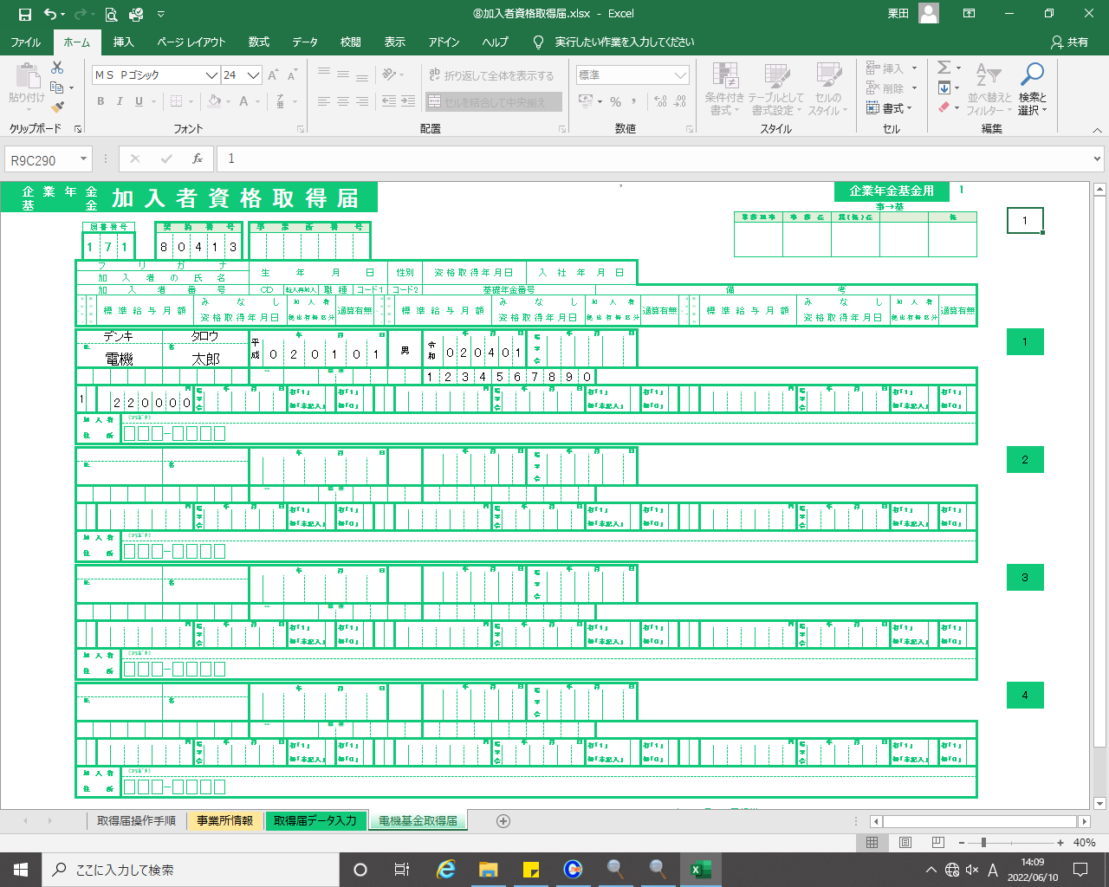

 | ① ② ③

５． 届出をご提出の際、事業主印は不要です

※ 手書きの場合は取得届シート②をそのまま印刷し、ご利用ください

